Guide- Naver Price Checker
Naver Price Checker site - how to capture necessary information
Go to Naver Price Checker site, and capture the necessary information for in-scope products
 | "https://search.shopping.naver.com/detail/detail.nhn?nvMid=" + "Product Code in Naver"
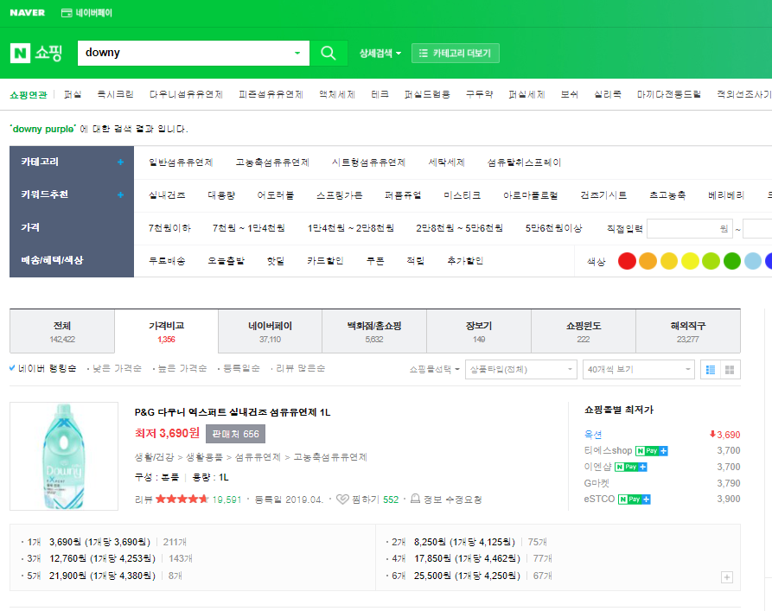
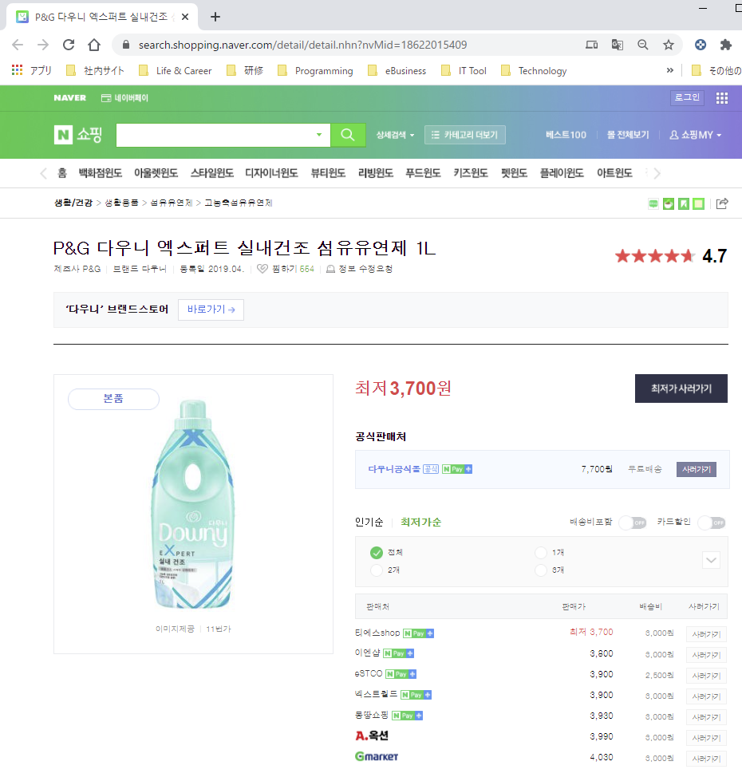

Product Code

Capture following information
- Naver Product code: 18622015409
- URL of Naver Price Tracking site
"https://search.shopping.naver.com/detail/detail.nhn?nvMid=" + "Product Code in Naver"
--> https://search.shopping.naver.com/detail/detail.nhn?nvMid=18622015409
- Product Name in Naver : P&G 다우니 엑스퍼트 실내건조 섬유유연제 1L
- Volume_Per_Unit: 1,000 ml
- VB_Units: 1 bottle

Guide - Coupang
Coupang - how to capture necessary information

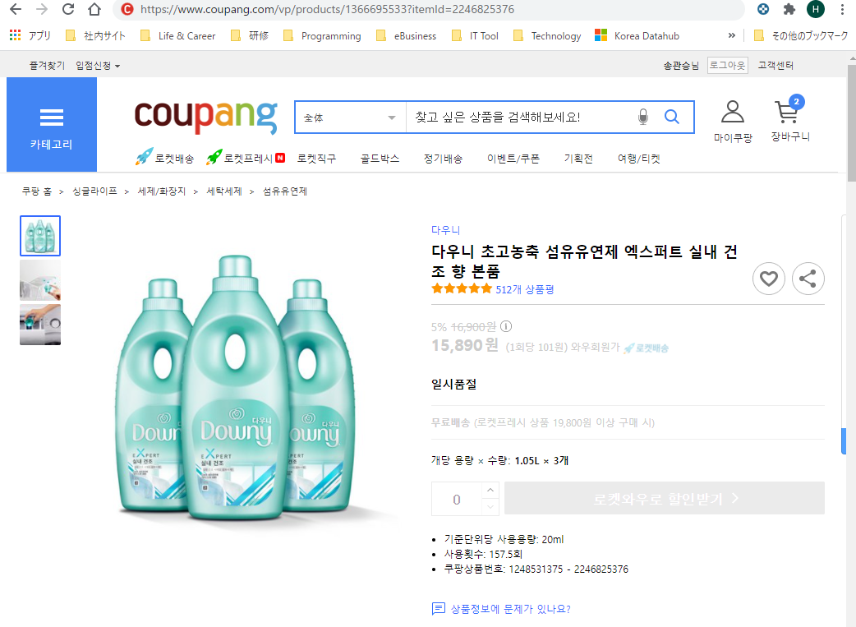
Product Code
Item_ID

Capture following information
- Seller: Coupang Rocket Delivery (don't go to 3rd party seller's page)
- URL of Coupang product page
https://www.coupang.com/vp/products/1366695533?itemId=2246825376
- Product Code: 1366695533
- Item_ID: 2246825376
- Product Name : 다우니 초고농축 섬유유연제 엑스퍼트 실내 건조 향 본품
- Volume_Per_Unit: 1,050 ml
- VB_Units: 3 bottle

Coupang as seller

